总人口
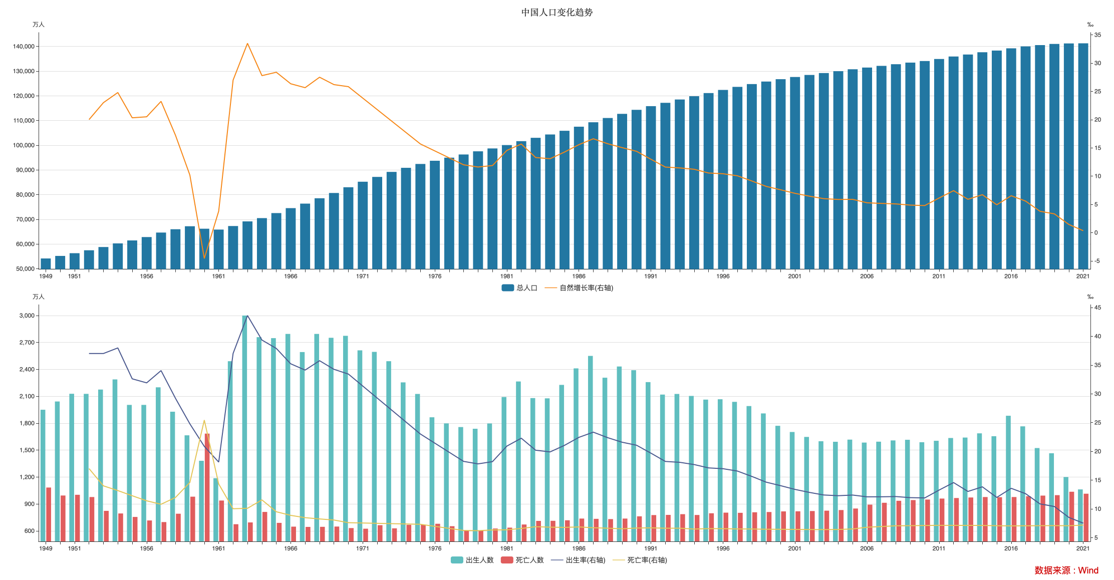

指标名称 | 总人口 | 出生人数 | 死亡人数 | 出生率 | 死亡率 | 自然增长率
1949-12-31 | 54167.00 | 1950.00 | 1083.00
1950-12-31 | 55196.00 | 2042.00 | 994.00
1951-12-31 | 56300.00 | 2128.00 | 1002.00
1952-12-31 | 57482.00 | 2127.00 | 977.00 | 37.00 | 17.00 | 20.00
1953-12-31 | 58796.00 | 2175.00 | 823.00 | 37.00 | 14.00 | 23.00
1954-12-31 | 60266.00 | 2288.00 | 794.00 | 37.97 | 13.18 | 24.79
1955-12-31 | 61465.00 | 2004.00 | 755.00 | 32.60 | 12.28 | 20.32
1956-12-31 | 62828.00 | 2004.00 | 716.00 | 31.90 | 11.40 | 20.50
1957-12-31 | 64653.00 | 2200.00 | 698.00 | 34.03 | 10.80 | 23.23
1958-12-31 | 65994.00 | 1928.00 | 791.00 | 29.22 | 11.98 | 17.24
1959-12-31 | 67207.00 | 1665.00 | 981.00 | 24.78 | 14.59 | 10.19
1960-12-31 | 66207.00 | 1381.00 | 1684.00 | 20.86 | 25.43 | -4.57
1961-12-31 | 65859.00 | 1187.00 | 938.00 | 18.13 | 14.33 | 3.80
1962-12-31 | 67295.00 | 2491.00 | 674.00 | 37.01 | 10.02 | 26.99
1963-12-31 | 69172.00 | 3000.00 | 694.00 | 43.60 | 10.10 | 33.50
1964-12-31 | 70499.00 | 2759.00 | 811.00 | 39.34 | 11.56 | 27.78
1965-12-31 | 72538.00 | 2748.00 | 689.00 | 37.88 | 9.50 | 28.38
1966-12-31 | 74542.00 | 2795.00 | 647.00 | 35.21 | 8.87 | 26.34
1967-12-31 | 76368.00 | 2593.00 | 644.00 | 34.12 | 8.47 | 25.65
1968-12-31 | 78534.00 | 2795.00 | 645.00 | 35.75 | 8.25 | 27.50
1969-12-31 | 80671.00 | 2752.00 | 648.00 | 34.25 | 8.06 | 26.19
1970-12-31 | 82992.00 | 2774.00 | 631.00 | 33.43 | 7.60 | 25.83
1971-12-31 | 85229.00 | 2612.00 | 624.00
1972-12-31 | 87177.00 | 2595.00 | 663.00
1973-12-31 | 89211.00 | 2491.00 | 628.00
1974-12-31 | 90859.00 | 2255.00 | 667.00
1975-12-31 | 92420.00 | 2126.00 | 670.00 | 23.01 | 7.32 | 15.69
1976-12-31 | 93717.00 | 1866.00 | 679.00
1977-11-30 |  |  | 652.00
1977-12-31 | 94974.00 | 1798.00
1978-12-31 | 96259.00 | 1757.00 | 602.00 | 18.25 | 6.25 | 12.00
1979-12-31 | 97542.00 | 1738.00 | 606.00 | 17.82 | 6.21 | 11.61
1980-12-31 | 98705.00 | 1797.00 | 626.00 | 18.21 | 6.34 | 11.87
1981-12-31 | 100072.00 | 2092.00 | 636.00 | 20.91 | 6.36 | 14.55
1982-12-31 | 101654.00 | 2265.00 | 671.00 | 22.28 | 6.60 | 15.68
1983-12-31 | 103008.00 | 2080.00 | 711.00 | 20.19 | 6.90 | 13.29
1984-12-31 | 104357.00 | 2077.00 | 712.00 | 19.90 | 6.82 | 13.08
1985-12-31 | 105851.00 | 2227.00 | 718.00 | 21.04 | 6.78 | 14.26
1986-12-31 | 107507.00 | 2411.00 | 737.00 | 22.43 | 6.86 | 15.57
1987-12-31 | 109300.00 | 2550.00 | 734.00 | 23.33 | 6.72 | 16.61
1988-12-31 | 111026.00 | 2307.00 | 731.00 | 22.37 | 6.64 | 15.73
1989-12-31 | 112704.00 | 2432.00 | 737.00 | 21.58 | 6.54 | 15.04
1990-12-31 | 114333.00 | 2391.00 | 762.00 | 21.06 | 6.67 | 14.39
1991-12-31 | 115823.00 | 2258.00 | 776.00 | 19.68 | 6.70 | 12.98
1992-12-31 | 117171.00 | 2119.00 | 778.00 | 18.24 | 6.64 | 11.60
1993-12-31 | 118517.00 | 2126.00 | 786.00 | 18.09 | 6.64 | 11.45
1994-12-31 | 119850.00 | 2104.00 | 777.00 | 17.70 | 6.49 | 11.21
1995-12-31 | 121121.00 | 2063.00 | 796.00 | 17.12 | 6.57 | 10.55
1996-12-31 | 122389.00 | 2067.00 | 803.00 | 16.98 | 6.56 | 10.42
1997-12-31 | 123626.00 | 2038.00 | 801.00 | 16.57 | 6.51 | 10.06
1998-12-31 | 124761.00 | 1991.00 | 807.00 | 15.64 | 6.50 | 9.14
1999-12-31 | 125786.00 | 1909.00 | 810.00 | 14.64 | 6.46 | 8.18
2000-12-31 | 126743.00 | 1771.00 | 817.00 | 14.03 | 6.45 | 7.58
2001-12-31 | 127627.00 | 1702.00 | 818.00 | 13.38 | 6.43 | 6.95
2002-12-31 | 128453.00 | 1647.00 | 821.00 | 12.86 | 6.41 | 6.45
2003-12-31 | 129227.00 | 1599.00 | 825.00 | 12.41 | 6.40 | 6.01
2004-12-31 | 129988.00 | 1593.00 | 832.00 | 12.29 | 6.42 | 5.87
2005-12-31 | 130756.00 | 1617.00 | 849.00 | 12.40 | 6.51 | 5.89
2006-12-31 | 131448.00 | 1584.00 | 892.00 | 12.09 | 6.81 | 5.28
2007-12-31 | 132129.00 | 1594.00 | 913.00 | 12.10 | 6.93 | 5.17
2008-12-31 | 132802.00 | 1608.00 | 935.00 | 12.14 | 7.06 | 5.08
2009-12-31 | 133450.00 | 1615.00 | 943.00 | 11.95 | 7.08 | 4.87
2010-12-31 | 134091.00 | 1588.00 | 949.00 | 11.90 | 7.11 | 4.79
2011-12-31 | 134916.00 | 1604.00 | 960.00 | 13.27 | 7.14 | 6.13
2012-12-31 | 135922.00 | 1635.00 | 966.00 | 14.57 | 7.13 | 7.43
2013-12-31 | 136726.00 | 1640.00 | 972.00 | 13.03 | 7.13 | 5.90
2014-12-31 | 137646.00 | 1687.00 | 977.00 | 13.83 | 7.12 | 6.71
2015-12-31 | 138326.00 | 1655.00 | 975.00 | 11.99 | 7.07 | 4.93
2016-12-31 | 139232.00 | 1883.00 | 977.00 | 13.57 | 7.04 | 6.53
2017-12-31 | 140011.00 | 1765.00 | 986.00 | 12.64 | 7.06 | 5.58
2018-12-31 | 140541.00 | 1523.00 | 993.00 | 10.86 | 7.08 | 3.78
2019-12-31 | 141008.00 | 1465.00 | 998.00 | 10.41 | 7.09 | 3.32
2020-12-31 | 141212.00 | 1200.00 | 1036.00 | 8.52 | 7.07 | 1.45
2021-12-31 | 141260.00 | 1062.00 | 1014.00 | 7.52 | 7.18 | 0.34

数据来源：Wind

